1014274825
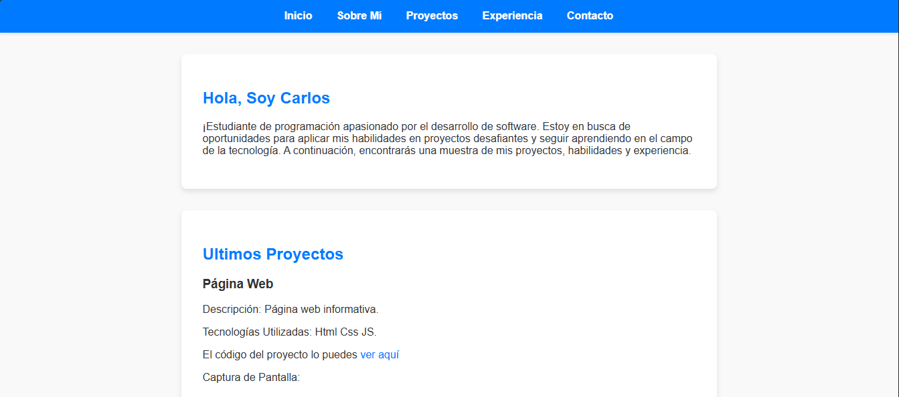

1018473282
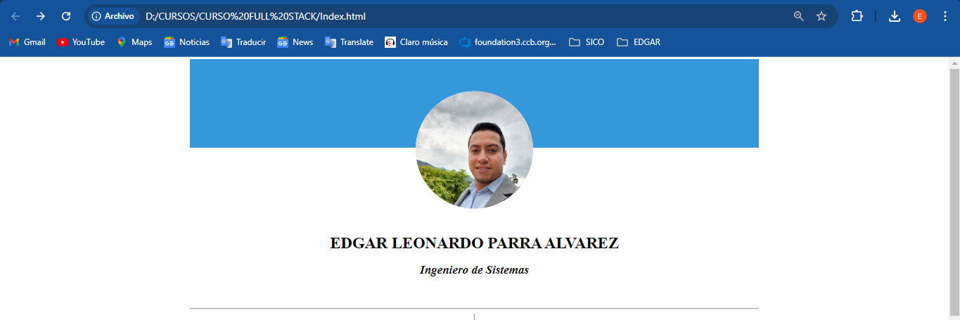

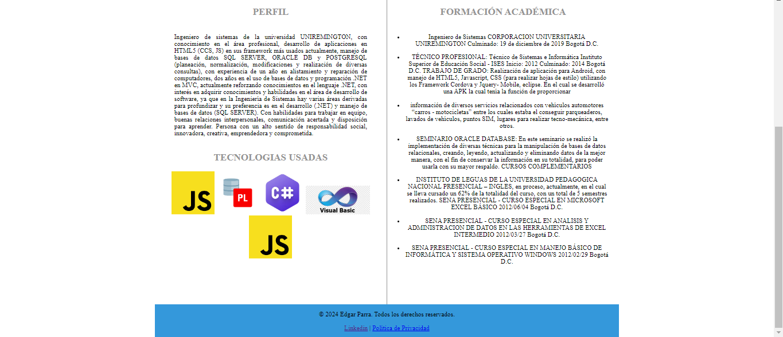

1012456655
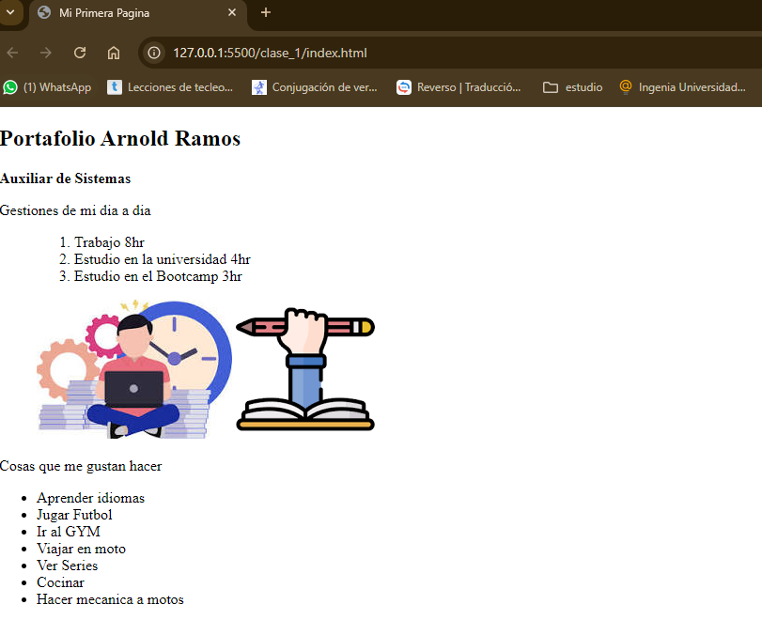
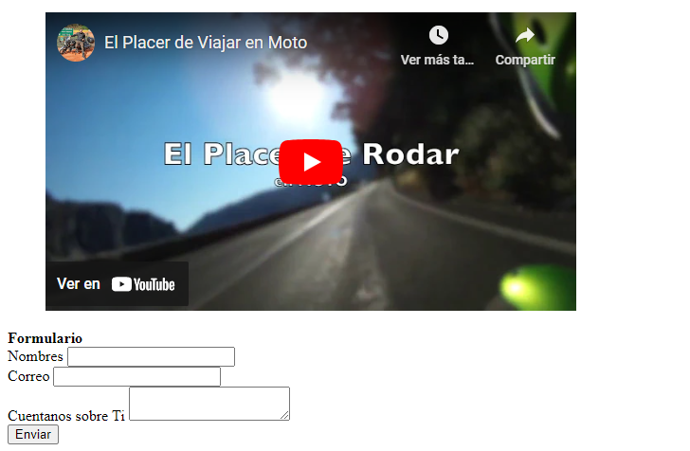

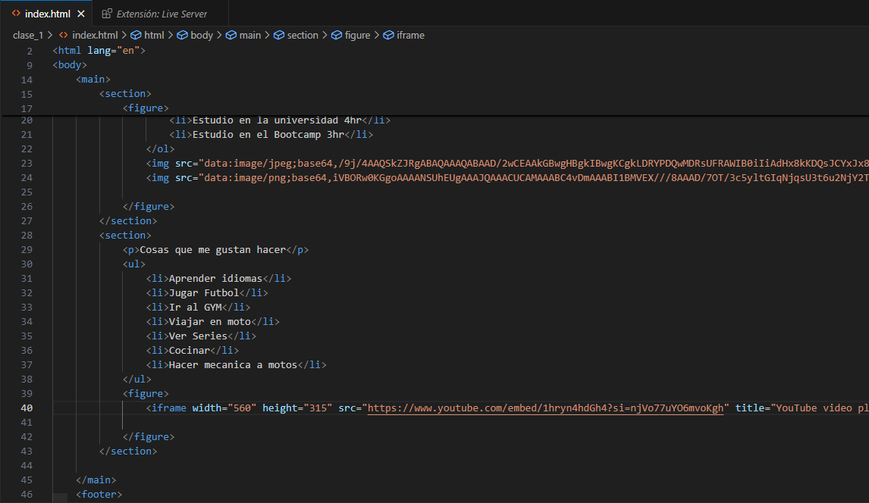

1023896568
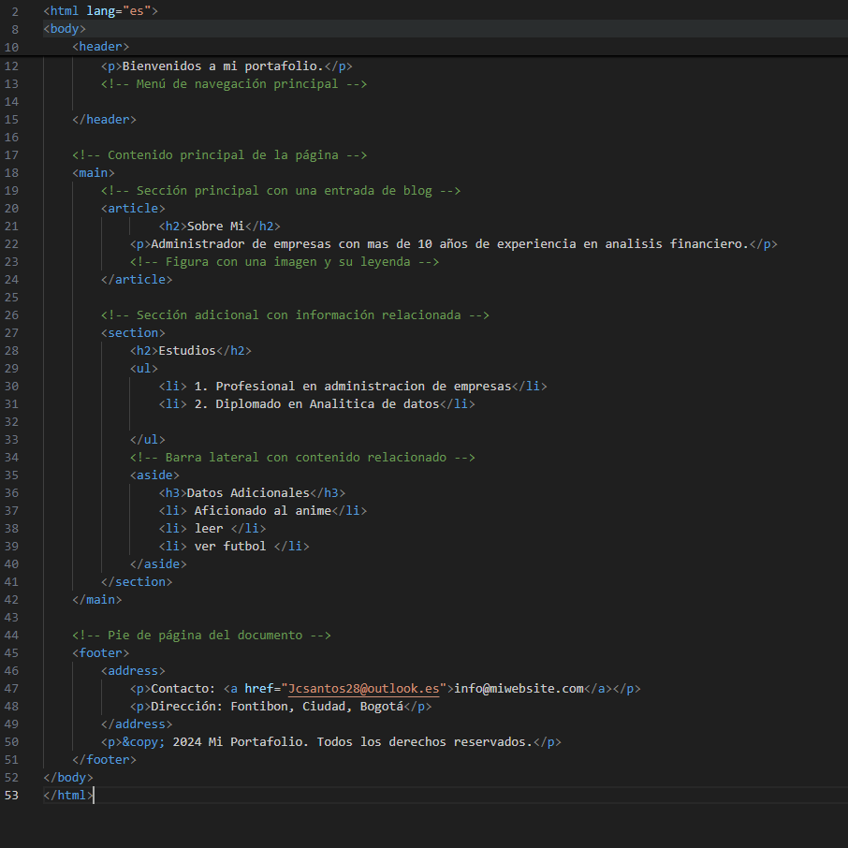
1

1016018482
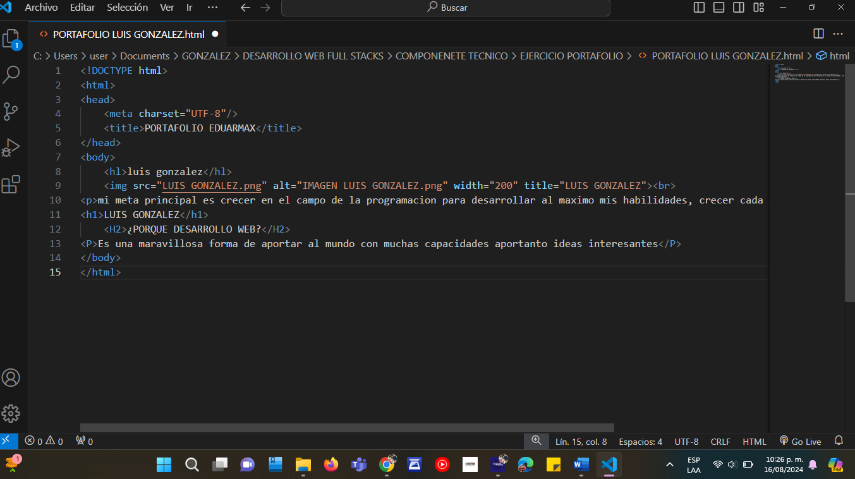

1047438973
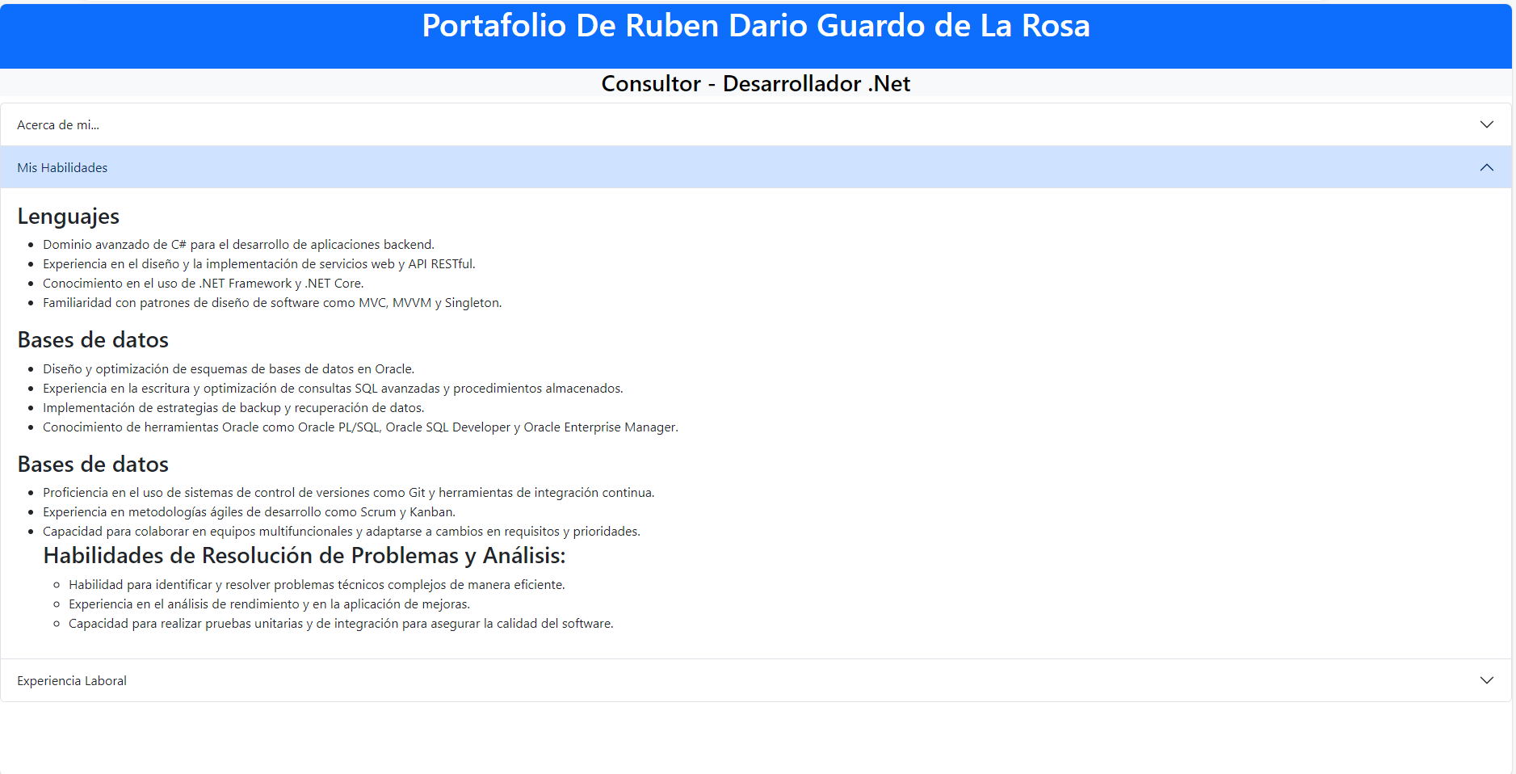
https://github.com/JuggernautRG08/TalentoTech_Class1



https://www.jsdelivr.com/package/npm/bootstrap

https://fontawesome.com/
Explicame node npm express y como hacer una web con esto y con jquery y bootstrap y indicame como si fuera la primera vez que lo hago

1019023896
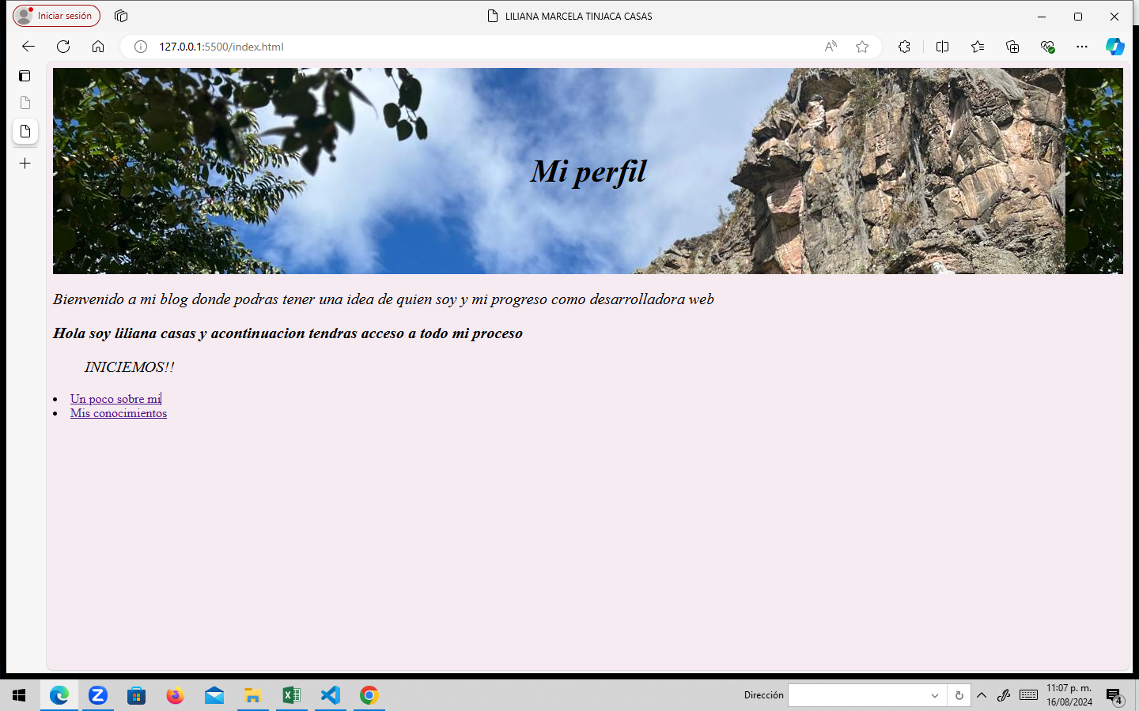
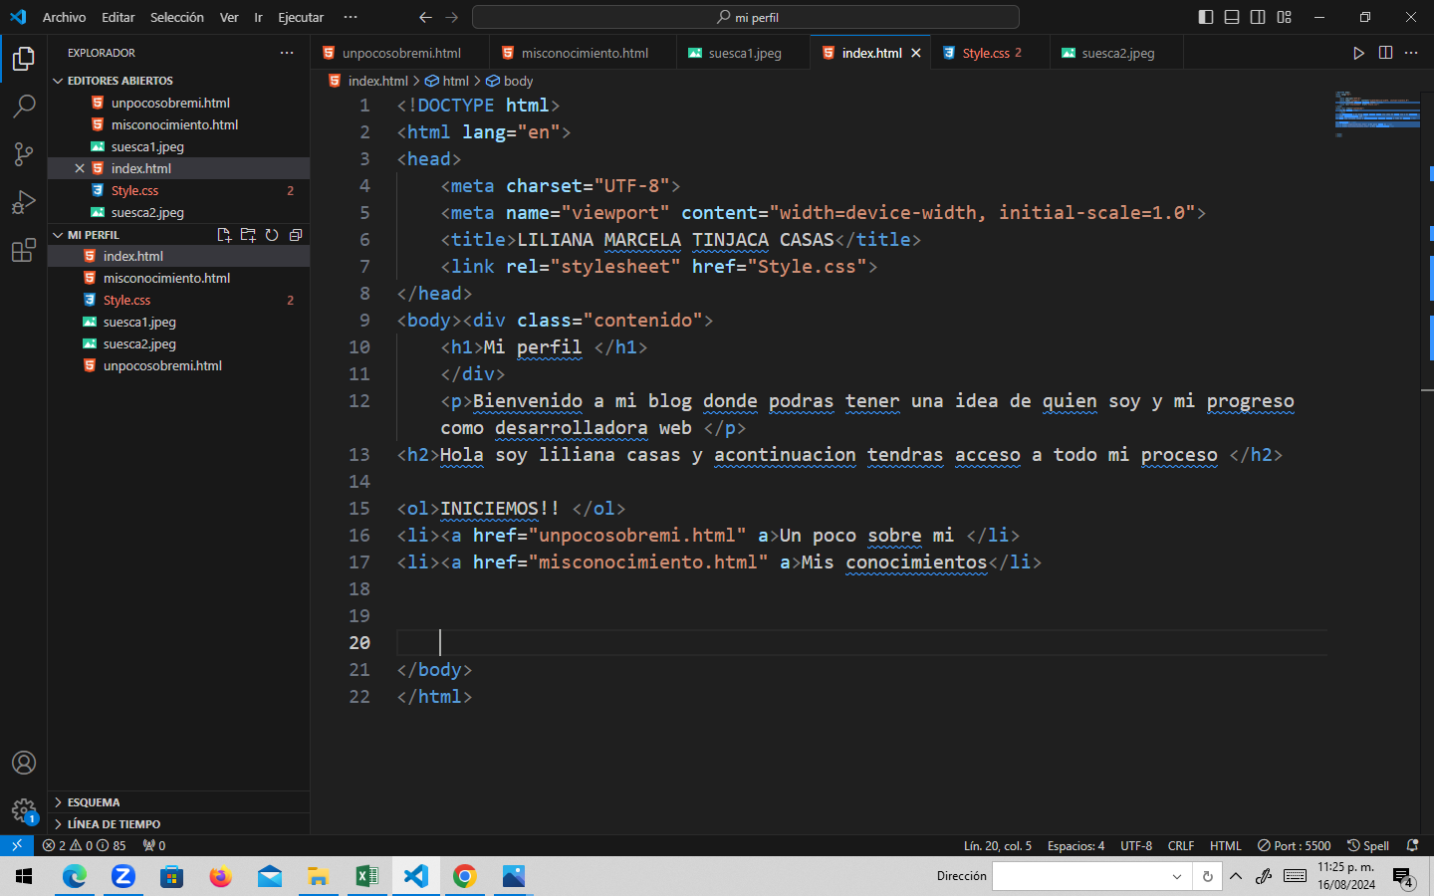

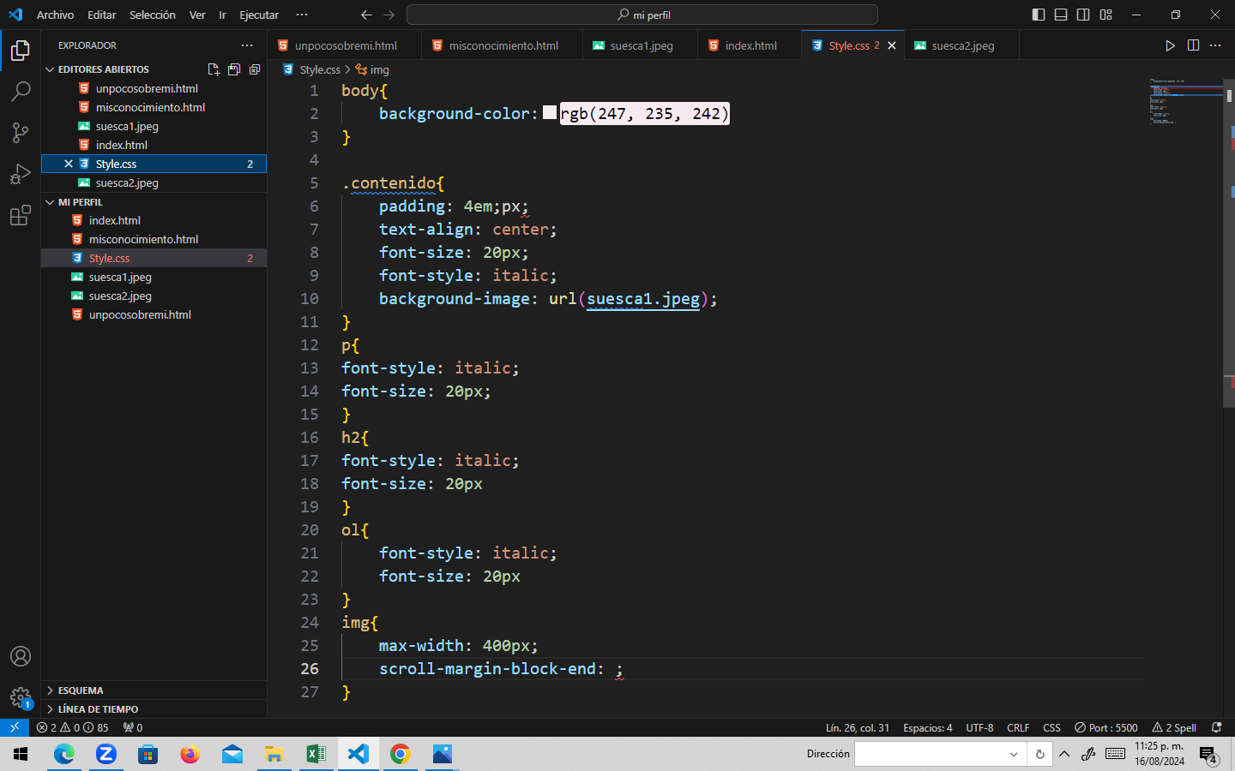
https://www.tutorialesprogramacionya.com/cssya/
https://www.tutorialesprogramacionya.com/htmlya/
https://www.tutorialesprogramacionya.com/javascriptya/
https://www.sololearn.com/es/learn/courses/le-javascript

80812022
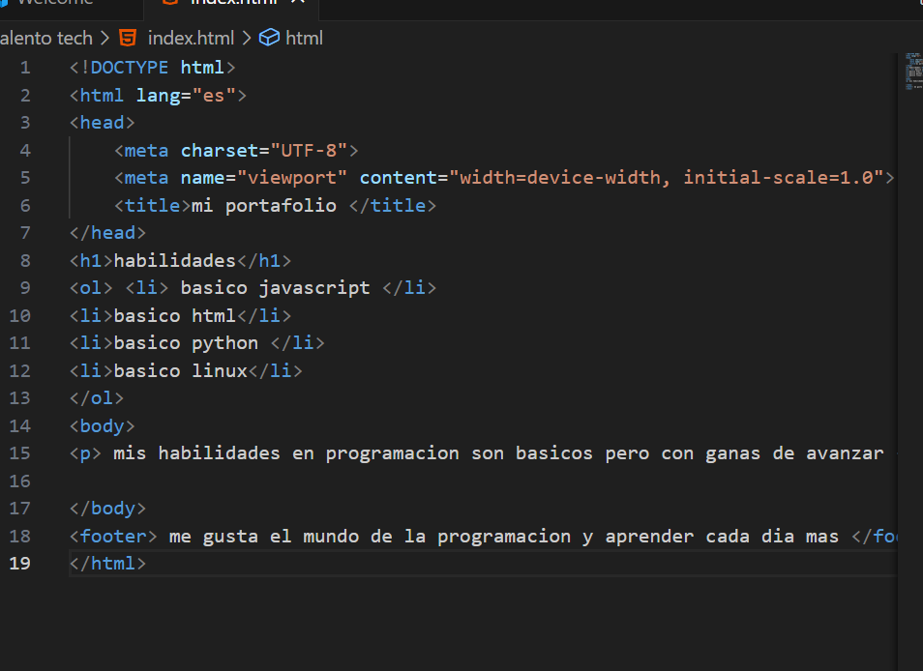 | 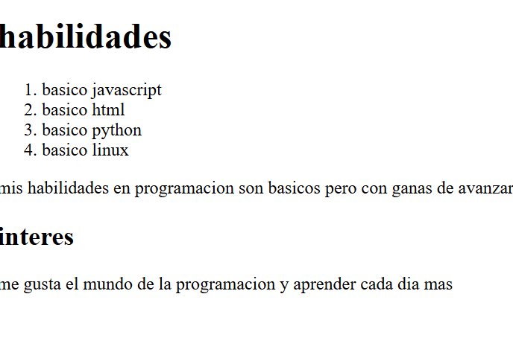

80812022

1024535746
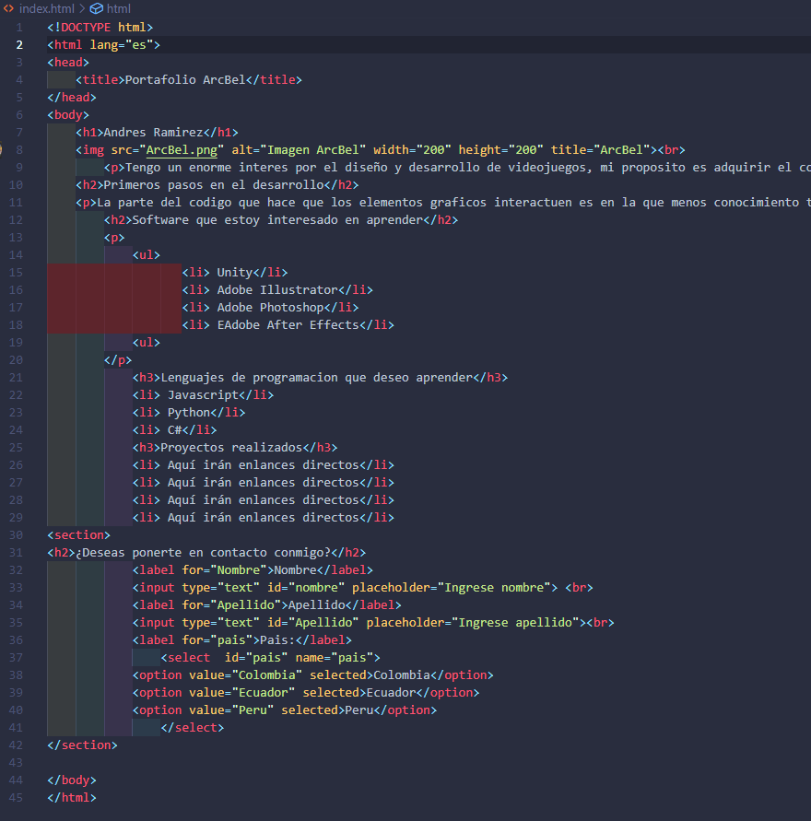

Prettier - Code formatter

https://www.tutorialesprogramacionya.com/pythonya/ | https://www.tutorialesprogramacionya.com/cssya/
https://www.pygame.org/docs/

1106397599
